Analisis
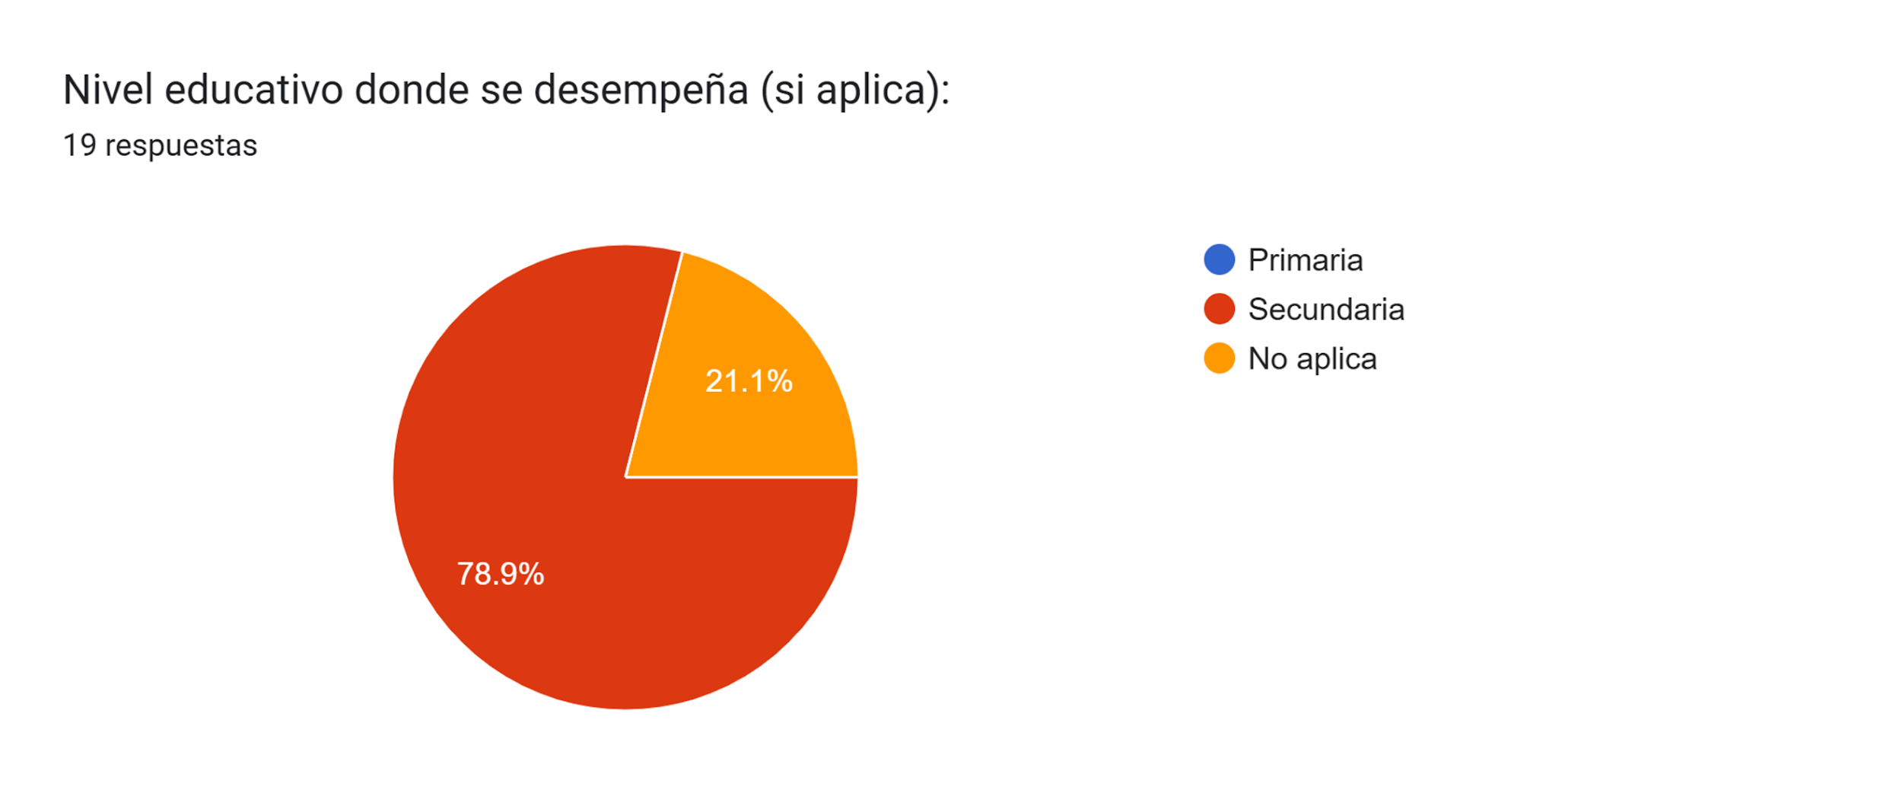
Cargo | Frecuencia | Porcentaje
Estudiante | 11 | 57.894736842
Administrativo | 4 | 21.052631579
Docente | 3 | 15.789473684
Coordinador | 1 | 5.2631578947
 |  |  | 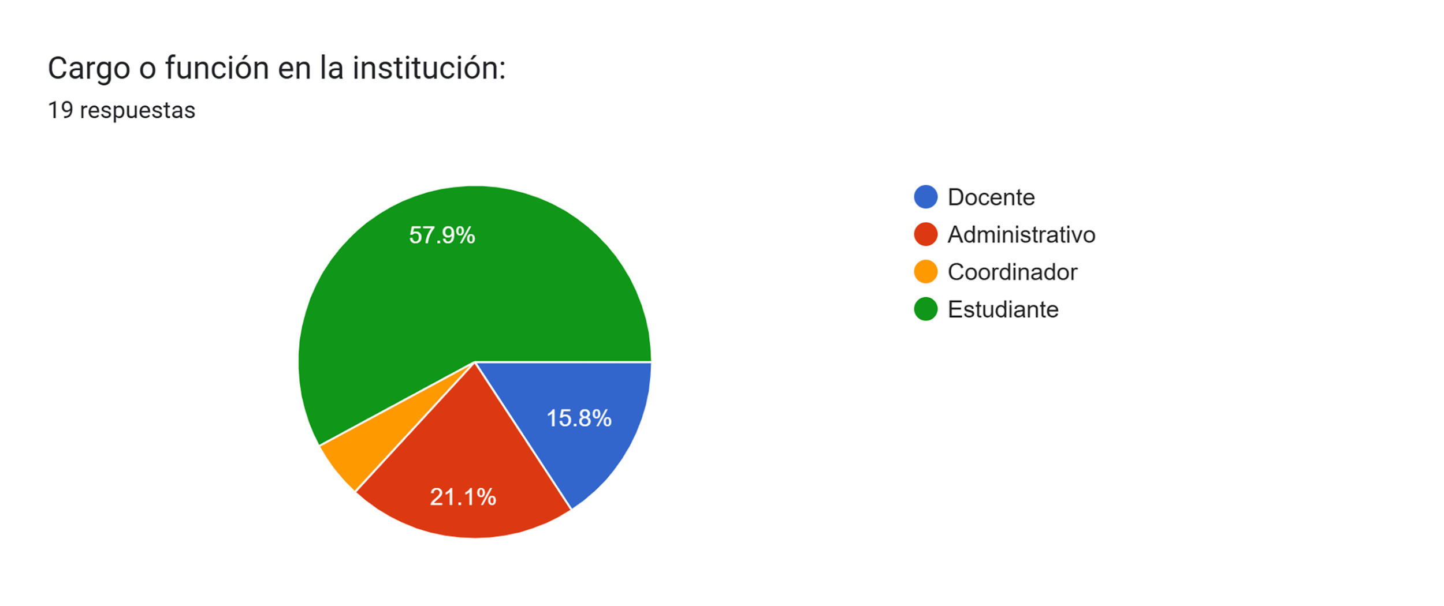
Nivel | Frecuencia | Porcentaje
Secundaria | 15 | 78.947368421
No aplica | 4 | 21.052631579

Analisis 2
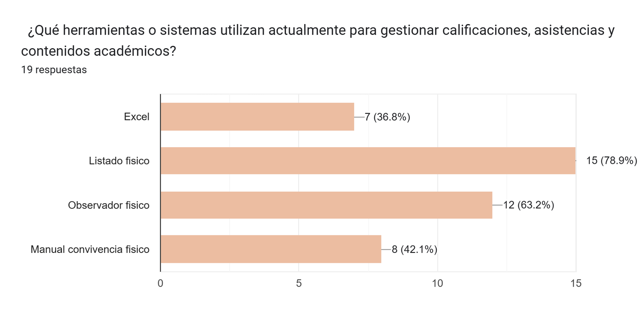
Herramienta | Frecuencia | Porcentaje
Excel | 7 | 36.842105263
Listado físico | 15 | 78.947368421
Observador físico | 12 | 63.157894737
Manual convivencia físico | 8 | 42.105263158

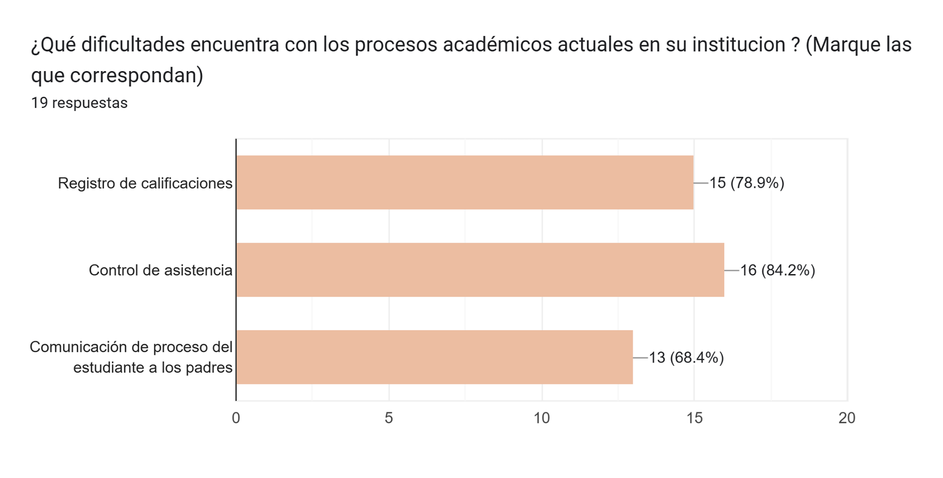
Dificultad | Frecuencia | Porcentaje
Registro de calificaciones | 15 | 78.947368421
Control de asistencia | 16 | 84.210526316
Comunicación con padres | 13 | 68.421052632

Analisis 3
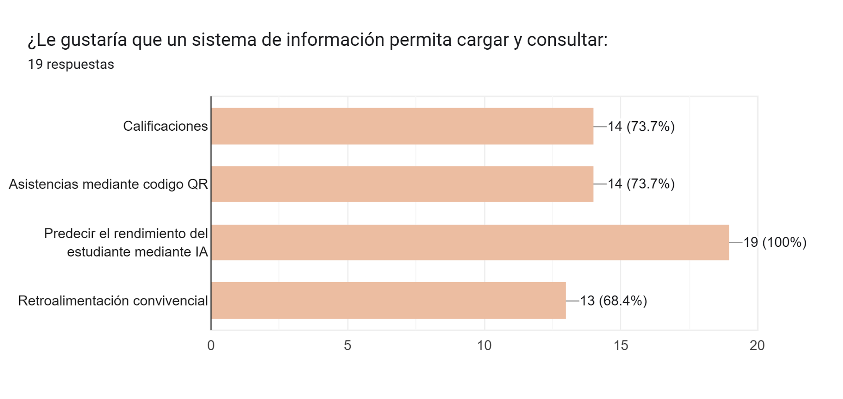
Funcionalidad | Frecuencia | Porcentaje
Calificaciones | 14 | 73.684210526
Asistencias con QR | 14 | 73.684210526
Predicción con IA | 19 | 100
Retroalimentación convivencial | 13 | 68.421052632

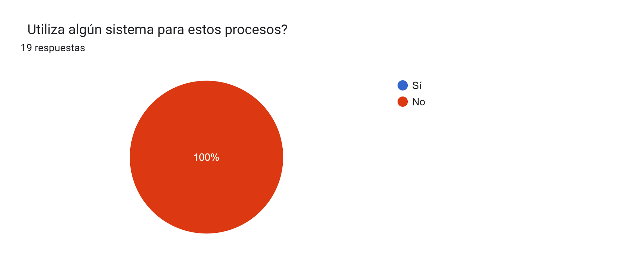
Uso actual | Frecuencia | Porcentaje
Sí | 0 | 0
No | 19 | 100

Analisis 4
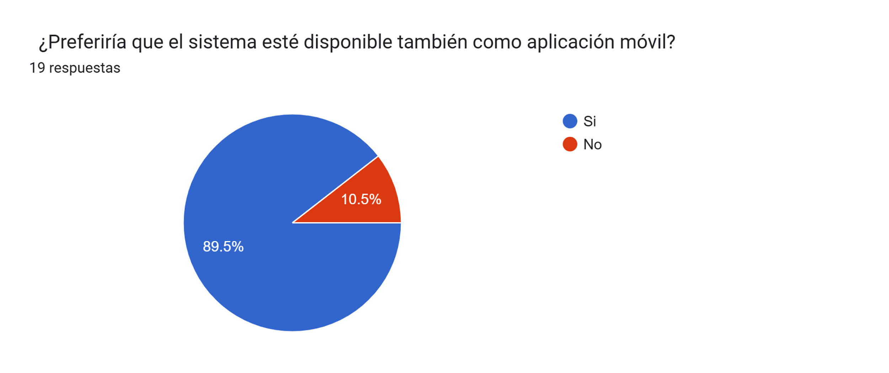
Preferencia | Frecuencia | Porcentaje
Sí | 17 | 89.473684211
No | 2 | 10.526315789

